Sheet1

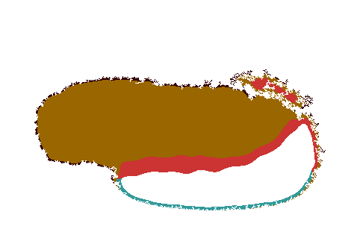
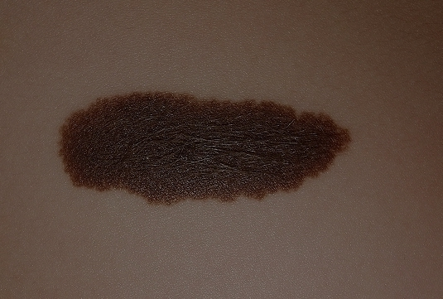
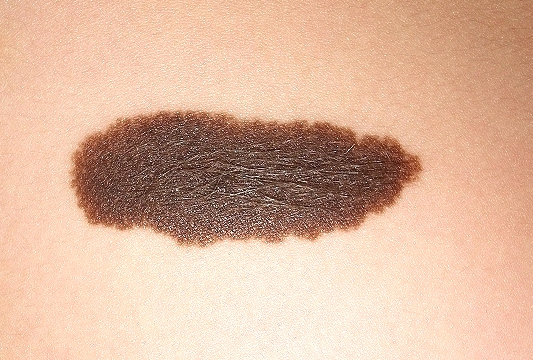
 |  | Histograma de variación de color
Histogram of the Color Information Image
 |  | Benignant | Malignant
 | ﻿ | 0.00209417 | 0.00607657
 |  | 0.0125379 | 0.0646433
 |  | 0.0350098 | 0.105665
 |  | 0.0547286 | 0.212446
 |  | 0.0655536 | 0.475139
 |  | 0.090891 | 0.534394
 |  | 0.178797 | 0.451773
 |  | 0.479507 | 0.371625
 |  | 0.840287 | 0.274217
 |  | 0.122807 | 0.103692
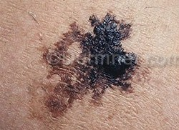
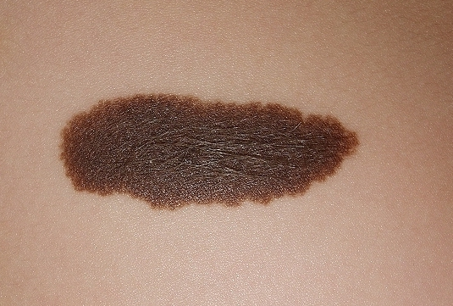

 |  | Histograma de colores de interes

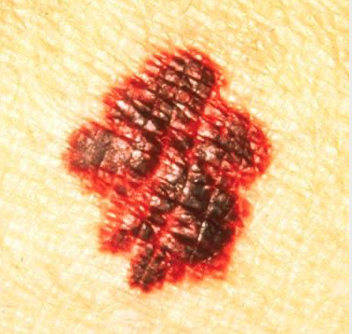
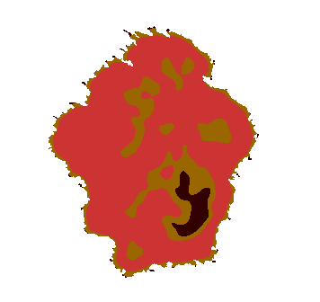

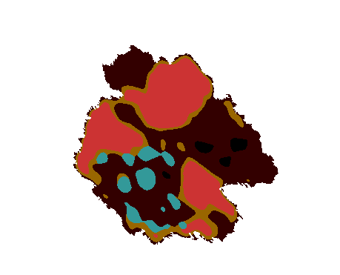

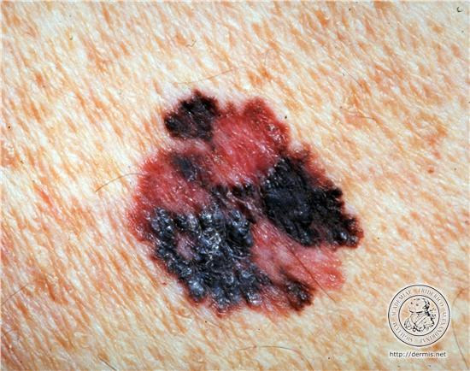

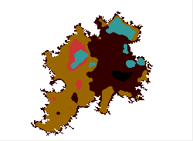

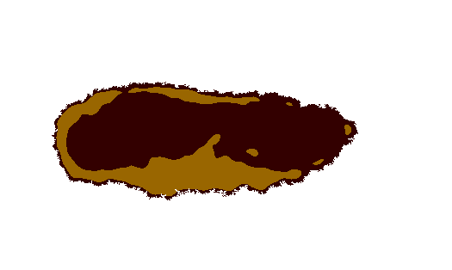

Variaciones con la iluminacion de los contadores
 | Oscuro | Claro
Blanco | 0 | 0.254711
rojo | 0 | 0.100172
cafe claro | 0 | 0.60136
café oscuro | 0.994089 | 0.0220222
gris azul | 0 | 0.021735
negro | 0.00591122 | 0

